日程安排
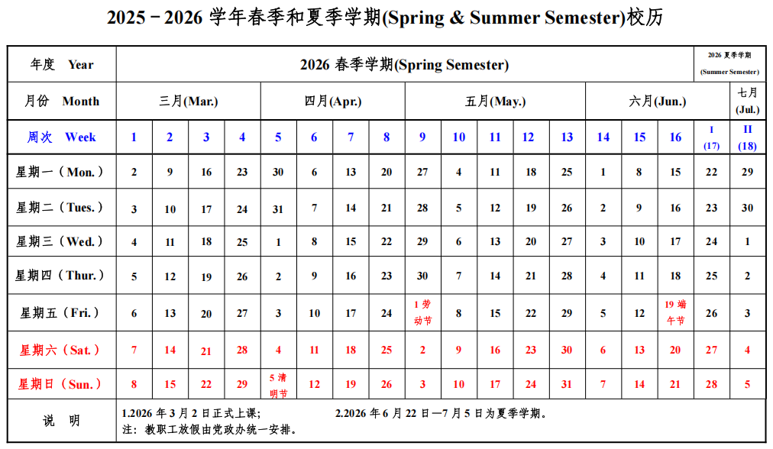
2026年春季， 综合物理实验I， 每周2学时。 每组8-10人（二下） |  | 周一56节，13:30-15:05 |  |  |  |  |  | 周三56节,13:30-15:05 |  |  | 序号 | 项目 | 地点 | 教师
教师指导周次 | 学生自主周次 | 日期 | 第一组 | 第二组 | 第三组 | 第四组 | 第五组 | 日期 | 第六组 | 第七组 | 1 | 真空基础 | 教一楼428 | 郭沁林
1 |  | 2026-03-02 | 集体讲座，真空，教一楼108 |  |  |  |  | 2026-03-04 | 集体讲座，弱电流、电阻热噪声，教一楼109 |  | 2 | 椭偏仪 | 西实验楼201 | 葛琛
2、3 |  | 3月9、16日 | 电阻热噪声 | 弱电流 | 椭偏仪 | 真空基础 | Ising模型 | 3月11、18日 | 电阻热噪声 | 弱电流 | 3 | 弱电流测量 | 学园二349 | 马肖燕（周一） 孟洋（周三）
4、5 |  | 3月23、30日 | 弱电流 | 椭偏仪 | 真空基础 | Ising模型 | 布朗运动 | 3月25日、4月1日 | 弱电流 | 椭偏仪 | 4 | 电阻热噪声 | 学园二342 | 纪爱玲
 | 6 | 4月6日（放假） |  |  |  |  |  | 2026-04-08 |  |  | 5 | Ising模型 | 西实验楼206 | 王正川
7、8 |  | 4月13、20日 | 椭偏仪 | 真空基础 | Ising模型 | 布朗运动 | 电阻热噪声 | 4月15、22日 | 椭偏仪 | 真空基础 | 6 | 布朗运动 | 西实验楼204 | 彭毅
9、11 |  | 4月27日，5月11日 | 真空基础 | Ising模型 | 布朗运动 | 电阻热噪声 | 弱电流 | 4月29日，5月13日 | 真空基础 | Ising模型
 | 10 | 5月4日（放假） |  |  |  |  |  | 2026-05-06
12、13 |  | 5月18、25日 | Ising模型 | 布朗运动 | 电阻热噪声 | 弱电流 | 椭偏仪 | 5月20、27日 | Ising模型 | 布朗运动
14、15 |  | 6月1日、8日 | 布朗运动 | 电阻热噪声 | 弱电流 | 椭偏仪 | 真空基础 | 6月3日、10日 | 布朗运动 | 电阻热噪声
 | 16 | 2026-06-15 |  |  |  |  |  | 2026-06-17

